상품제안서
쌤소나이트 RED ASSEL 슬링백 | 상품코드: S16918

 |  |  |  |  |  |  | 02-713-8555 | www.synergygift.co.kr
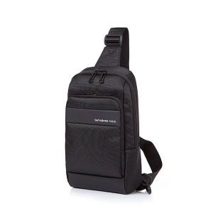 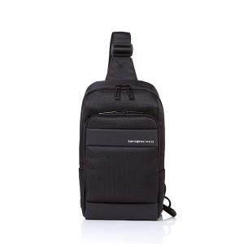 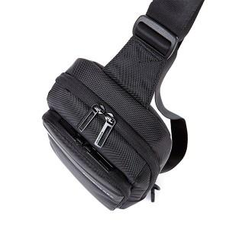

【상세/제작정보】 | <p>* 50개 미만 인쇄비별도</p>

【인쇄/포장옵션】 | 실크 / 비규격미포장

【공급단가】 | 수량 | 10~ | 50~ | 100~ | 300~ | 500~
*VAT별도 | 단가 | 88,500원 | 88,000원 | 87,400원 | 87,200원 | 87,000원

【상품 URL】 | https://www.synergygift.co.kr:443/src/goods_detail.php?gdno=15021

